상품제안서
심플데이즈 맥세이프 투명 거치형 카드케이스 | 상품코드: F31908

 |  |  | 02-412-0044 | www.easy1.co.kr
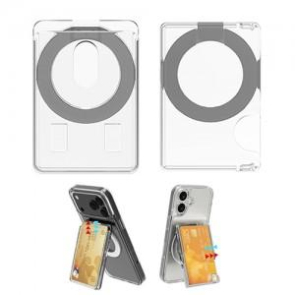

【상세/제작정보】

【인쇄/포장옵션】 | 레이저, 풀칼라 / 지퍼백

【공급단가】 | 수량 | 100~
*VAT별도 | 스틸링
 | 종이케이스

【상품 URL】 | https://dev.easy1.co.kr:443/src/goods_detail.php?gdno=31908

